Sheet1
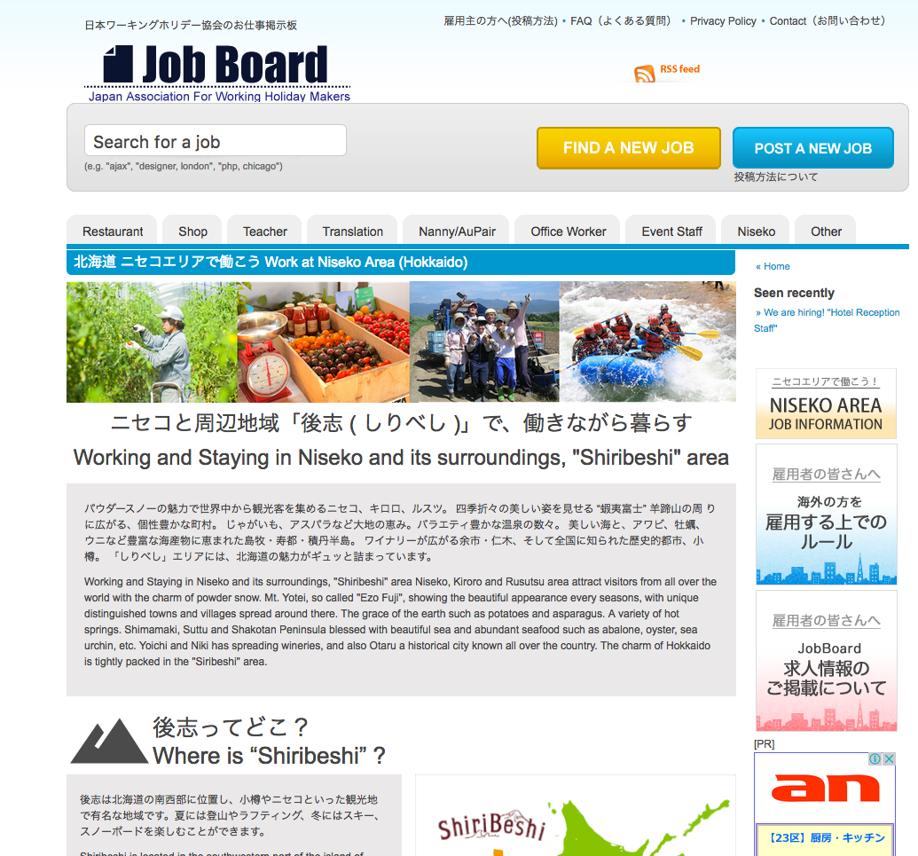

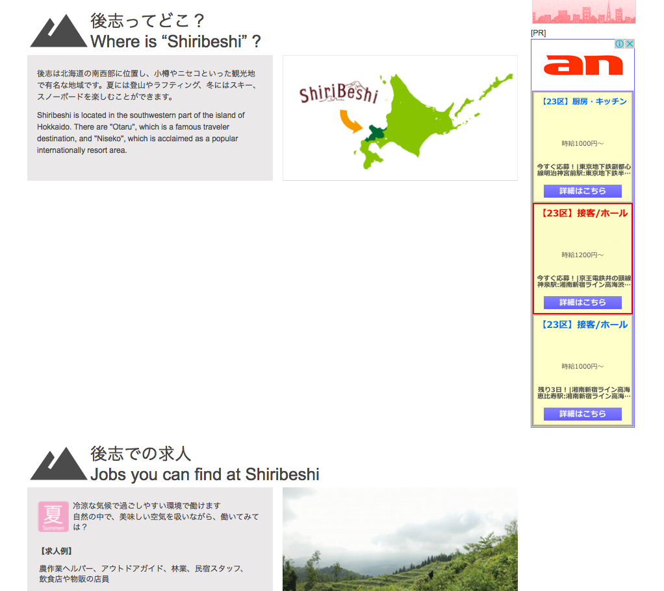

なぜ、ここが空いてるのでしょうか？ 詰めて表示してください。

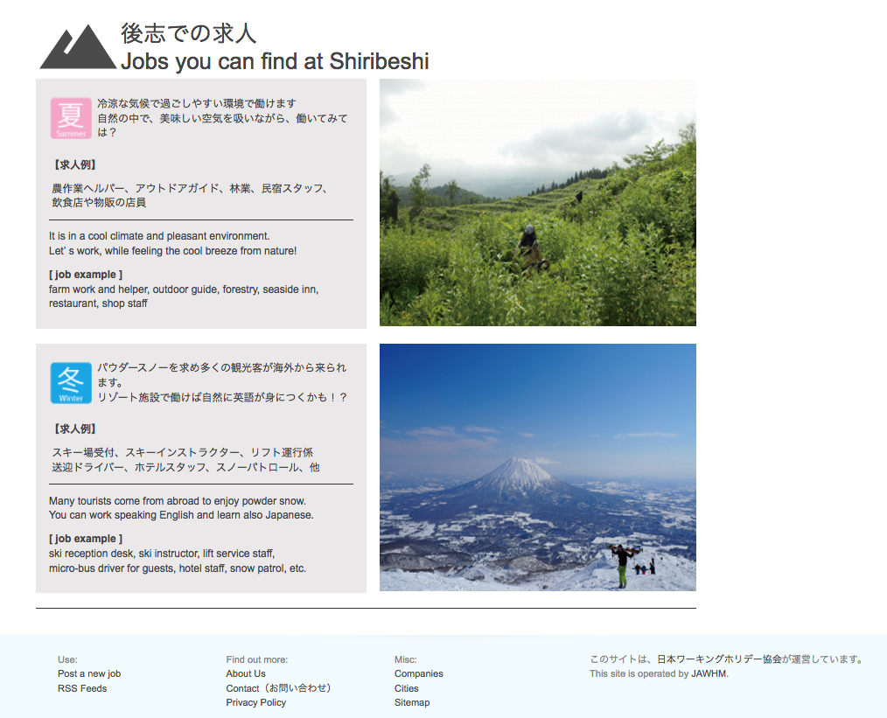

Ｎｉｓｅｋｏの仕事情報を表示してください

